비교
 | EPSIS_전원별 | EPSIS_지역별 | KESIS_확장밸런스 | KESIS_지역에너지통계연보 | KESIS_에너지원별 발전량 | KEPCO_한국전력통계 | 본연구
2023 | 617 | 588 |  |  |  | 588 | 539.09530468
2022 | 625 | 594 | 632 | 594 |  | 594 | 659.95862633
2021 | 602 | 577 | 615 | 577 | 577 | 577 | 611.07517487
2020 | 577 | 552 | 587 | 552 | 552 | 552 | 569.7380252
2019 | 587 | 563 | 599 | 563 | 563 | 563 | 591.0405806
2018 | 593 | 571 | 593 | 571 | 571 | 571 | 509.76884707
2017 | 576 | 554 | 578 | 554 | 554 |  | 479.54885983
2016 | 561 | 540 | 563 | 540 | 540

 | 625 | 594 | 632 | 594 |  | 594 | 659.95862633
 | 602 | 577 | 615 | 577 | 577 | 577 | 611.07517487
 | 577 | 552 | 587 | 552 | 552 | 552 | 569.7380252
 | 587 | 563 | 599 | 563 | 563 | 563 | 591.0405806

KESIS_지역에너지통계연보
[ 목 차 ]
1. 지역별 발전량 Power Generation by Region

단위 : GWh |  |  |  |  |  |  |  |  |  |  |  |  |  |  |  |  |  | Unit : GWh
 | 전국 | 서울 | 부산 | 대구 | 인천 | 광주 | 대전 | 울산 | 세종 | 경기 | 강원 | 충북 | 충남 | 전북 | 전남 | 경북 | 경남 | 제주
 | Total | Seoul | Busan | Daegu | Incheon | Gwangju | Daejeon | Ulsan | Sejong | Gyeonggi | Gangwon | Chungbuk | Chungnam | Jeonbuk | Jeonnam | Gyeongbuk | Gyeongnam | Jeju
1991 | 118,542 | 2,364 | 1,393 | 6 | 7,217 | - | - | - | - | 8,368 | 3,777 | 991 | 9,514 | 875 | 19,772 | 20,272 | 43,340 | 652
1992 | 130,963 | 2,349 | 1,835 | 6 | 11,229 | - | - | - | - | 10,299 | 4,626 | 717 | 10,091 | 1,344 | 21,040 | 20,487 | 46,101 | 840
1993 | 144,437 | 1,783 | 1,728 | 3 | 13,849 | - | - | - | - | 12,926 | 4,266 | 1,209 | 15,223 | 910 | 20,558 | 21,684 | 49,377 | 921
1994 | 164,992 | 1,951 | 2,081 | 1 | 16,096 | - | - | - | - | 18,537 | 3,551 | 594 | 22,734 | 1,201 | 23,377 | 20,096 | 53,707 | 1,067
1995 | 184,661 | 1,850 | 1,928 | 2 | 16,684 | - | - | - | - | 22,191 | 4,431 | 828 | 28,502 | 2,497 | 28,896 | 21,246 | 54,402 | 1,204
1996 | 205,494 | 1,870 | 2,123 | 2 | 19,159 | - | - | - | - | 25,042 | 4,827 | 631 | 34,423 | 2,804 | 35,978 | 21,081 | 56,206 | 1,347
1997 | 224,445 | 1,886 | 23,871 | 82 | 24,187 | - | 57 | - | - | 23,995 | 4,569 | 885 | 39,332 | 2,326 | 36,246 | 24,908 | 40,630 | 1,470
1998 | 215,300 | 1,058 | 25,329 | 117 | 15,016 | - | 141 | 6,006 | - | 15,895 | 4,983 | 1,194 | 38,703 | 1,551 | 33,520 | 35,219 | 35,310 | 1,257
1999 | 239,325 | 1,025 | 24,325 | 187 | 16,769 | - | 320 | 6,378 | - | 17,429 | 5,437 | 1,147 | 45,335 | 1,276 | 33,106 | 49,754 | 35,819 | 1,018
2000 | 266,400 | 1,259 | 26,053 | 130 | 15,815 | - | 243 | 10,214 | - | 18,992 | 5,894 | 1,105 | 52,923 | 1,481 | 35,506 | 53,326 | 42,306 | 1,153
2001 | 285,224 | 1,195 | 25,831 | 123 | 17,380 | - | 208 | 11,714 | - | 19,610 | 5,171 | 516 | 60,807 | 1,325 | 38,488 | 53,996 | 47,465 | 1,394
2002 | 306,474 | 1,075 | 26,626 | 122 | 22,608 | - | 214 | 10,570 | - | 18,144 | 4,934 | 971 | 69,837 | 1,253 | 46,273 | 52,705 | 49,638 | 1,505
2003 | 322,452 | 884 | 28,267 | 118 | 21,735 | 1 | 182 | 10,072 | - | 18,504 | 5,414 | 1,652 | 72,764 | 1,547 | 52,695 | 56,595 | 50,522 | 1,498
2004 | 342,148 | 810 | 36,169 | 135 | 27,945 | 14 | 265 | 11,656 | - | 15,715 | 5,166 | 1,414 | 77,673 | 932 | 50,433 | 61,887 | 50,285 | 1,649
2005 | 364,639 | 903 | 35,780 | 145 | 33,727 | 13 | 217 | 10,581 | - | 17,541 | 4,707 | 1,308 | 78,028 | 987 | 57,241 | 71,230 | 50,392 | 1,839
2006 | 381,181 | 1,250 | 36,527 | 138 | 39,146 | 17 | 217 | 10,425 | - | 16,694 | 5,263 | 1,189 | 82,800 | 797 | 60,748 | 73,967 | 49,931 | 2,074
2007 | 403,125 | 1,599 | 35,739 | 131 | 44,781 | 11 | 235 | 11,182 | - | 19,095 | 5,714 | 1,230 | 96,254 | 689 | 60,025 | 72,787 | 51,299 | 2,353
2008 | 422,355 | 1,165 | 37,657 | 114 | 49,316 | 8 | 203 | 8,103 | - | 17,731 | 6,823 | 917 | 107,216 | 1,023 | 61,137 | 76,122 | 52,455 | 2,363
2009 | 433,604 | 845 | 36,059 | 124 | 54,308 | 5 | 188 | 8,466 | - | 17,546 | 7,515 | 826 | 107,225 | 1,072 | 65,612 | 71,951 | 59,177 | 2,684
2010 | 474,660 | 1,546 | 40,886 | 147 | 62,767 | 38 | 196 | 10,150 | - | 22,204 | 8,935 | 1,150 | 118,272 | 4,295 | 68,153 | 70,622 | 62,568 | 2,734
2011 | 496,893 | 1,384 | 39,131 | 198 | 68,953 | 37 | 156 | 10,750 | - | 23,791 | 12,047 | 1,580 | 118,041 | 7,181 | 69,481 | 71,706 | 69,579 | 2,878
2012 | 509,574 | 1,981 | 35,685 | 264 | 76,387 | 138 | 239 | 14,609 | - | 28,547 | 11,583 | 1,265 | 118,764 | 7,765 | 64,462 | 70,202 | 74,602 | 3,081
2013 | 517,148 | 2,184 | 38,074 | 302 | 80,861 | 582 | 232 | 14,049 | - | 30,310 | 12,206 | 1,285 | 121,230 | 7,928 | 67,705 | 68,716 | 68,300 | 3,182
2014 | 521,971 | 799 | 37,425 | 513 | 73,425 | 400 | 152 | 9,962 | - | 28,778 | 10,011 | 808 | 122,695 | 7,619 | 77,493 | 73,126 | 75,685 | 3,081
2015 | 528,091 | 769 | 47,219 | 2,816 | 68,378 | 383 | 169 | 9,065 | 9 | 45,076 | 8,067 | 687 | 114,076 | 6,540 | 78,461 | 84,608 | 58,740 | 3,029
2016 | 540,441 | 874 | 51,007 | 3,106 | 65,939 | 429 | 187 | 13,583 | 2,841 | 57,085 | 10,599 | 1,156 | 111,645 | 9,674 | 69,055 | 81,885 | 58,253 | 3,123
2017 | 553,530 | 842 | 26,551 | 2,674 | 62,556 | 480 | 185 | 22,677 | 3,052 | 61,851 | 20,912 | 1,294 | 131,897 | 9,716 | 66,048 | 84,097 | 55,566 | 3,134
2018 | 570,647 | 641 | 38,496 | 2,649 | 62,929 | 514 | 184 | 20,589 | 3,718 | 74,189 | 30,981 | 1,627 | 129,632 | 11,743 | 60,066 | 76,125 | 53,192 | 3,371
2019 | 563,040 | 1,847 | 37,528 | 2,878 | 60,053 | 562 | 168 | 29,016 | 2,464 | 73,977 | 28,716 | 1,604 | 123,905 | 12,282 | 55,754 | 79,827 | 48,465 | 3,995
2020 | 552,162 | 5,122 | 40,647 | 2,569 | 57,136 | 610 | 168 | 29,809 | 3,553 | 72,513 | 27,875 | 2,221 | 114,104 | 12,600 | 58,217 | 85,866 | 35,333 | 3,822
2021 | 576,809 | 5,344 | 40,354 | 2,812 | 60,506 | 644 | 182 | 31,504 | 3,777 | 82,233 | 30,623 | 2,205 | 111,229 | 14,322 | 61,841 | 81,382 | 43,885 | 3,968
2022 | 594,400 | 4,337 | 46,579 | 2,469 | 54,283 | 769 | 295 | 33,641 | 3,279 | 85,780 | 33,877 | 2,763 | 107,813 | 14,991 | 59,384 | 89,844 | 49,482 | 4,815
자료 : 한국전력공사 |  |  |  |  |  |  |  |  |  | Source: Korea Electric Power Corporation

KESIS_에너지원별 발전량
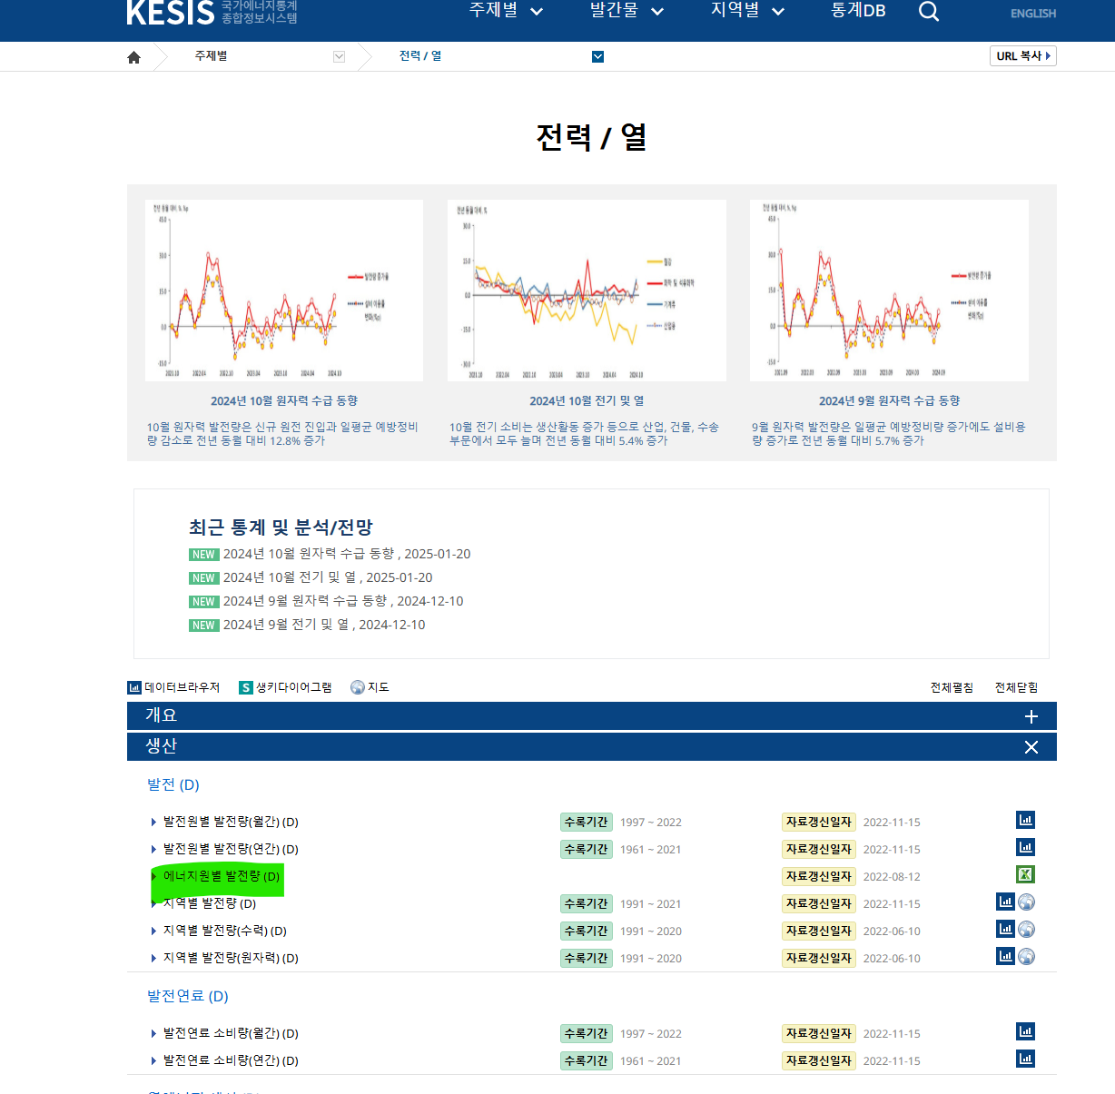
2021 | 576,809,488
2020 | 552,162,160
2019 | 563,040,305
2018 | 570,646,507
2017 | 553,530,107
2016 | 540,440,854

